课题设计
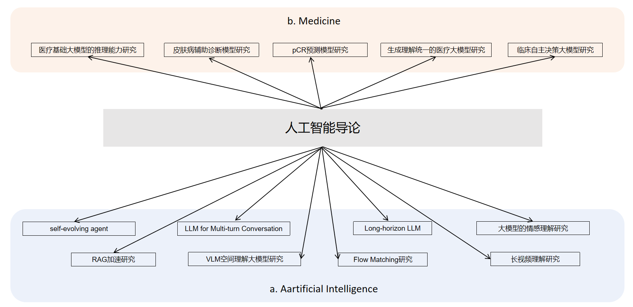
主题 | 题目 | 参考文献 | 指导思路（仅用作提示，自由发挥）
医疗基础大模型的推理能力研究 | 设计一个提升医疗基础大模型的推理能力的方案 | https://arxiv.org/abs/2510.19626 https://arxiv.org/abs/2412.18925 | 领域发展较为成熟，自由发挥
皮肤病辅助诊断模型研究 | 设计一个皮肤病辅助诊断模型的架构 | https://www.nature.com/articles/s41591-025-03747-y https://arxiv.org/pdf/2601.01868 | 引入视觉推理能力
pCR预测模型研究 | 设计一个pCR预测模型的架构 | https://www.cell.com/cell-reports-medicine/fulltext/S2666-3791(25)00552-X | 基于“思维链”引导的病理-临床多模态协同推理
生成理解统一的医疗大模型研究 | 设计一个生成理解统一的医疗大模型架构 | https://arxiv.org/abs/2510.06131 https://arxiv.org/abs/2601.11522 | Diffusion Model和自回归模型的融合设计
临床自主决策大模型研究 | 设计一个支持生成治疗计划的大模型架构 | https://www.nature.com/articles/s43018-025-00991-6 https://arxiv.org/pdf/2311.15876 https://pubmed.ncbi.nlm.nih.gov/41274285/ | 选取一个特定病种的公开数据集，设计prompt生成治疗建议
self-evolving agent | 设计一个多智能体协同进化的方案 | https://arxiv.org/pdf/2510.23595 https://arxiv.org/pdf/2602.08234 https://arxiv.org/pdf/2601.02553 | 多智能体的记忆架构设计（如记忆存储或检索设计）
LLM for Multi-turn Conversation | 设计一个具备长期对话记忆管理能力的大模型方案 | https://arxiv.org/pdf/2505.06120 https://arxiv.org/pdf/2602.03548 https://arxiv.org/pdf/2601.21551 https://arxiv.org/abs/2506.15841 | 1.记忆模块设计 2.上下文检索增强
Long-horizon LLM | 设计一个提升大模型解决长程问题能力的方案 | https://arxiv.org/pdf/2602.17547 | 当前CoT是否具有全局规划视角？
大模型的情感理解研究 | 设计一个探究大模型理解文本情感的方案 | https://arxiv.org/pdf/2503.10688 https://arxiv.org/pdf/2504.14706 | 考虑复杂语义，包含反讽、隐喻的“对抗样本”
RAG加速研究 | 设计一个加速RAG的方案 | https://arxiv.org/abs/2512.02556 | 推理侧 Scaling Law
VLM空间理解大模型研究 | 设计一个提升VLM大模型空间理解能力的方案 | https://www.alphaxiv.org/abs/2511.19418 https://www.alphaxiv.org/abs/2512.16561 | 考虑长程记忆的存储与检索
Flow Matching研究 | 实现machine unlearning在flow matching model的应用 | http://arxiv.org/pdf/2602.01089v1 | 结合flow matching guidance考虑
长视频理解研究 | 设计一个长视频理解的大模型方案 | https://github.com/yunlong10/Awesome-LLMs-for-Video-Understanding | 基于“分层解耦记忆”的长视频流式推理

